メインバトル画面
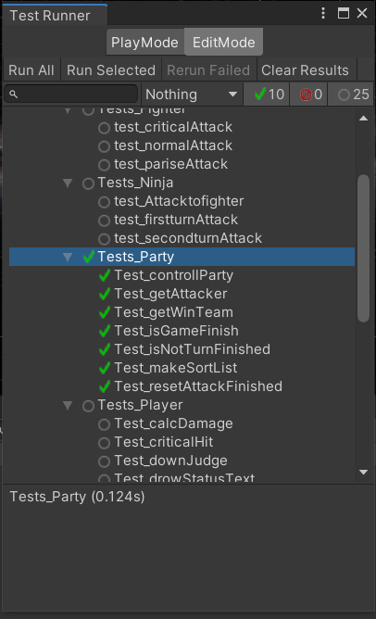
大項目 | 中項目 | 小項目 | 入力 | 出力 | 初回テスト実施日 | 結果 | テスト合格日 | エビデンス番号
メインバトル | addPlayer() |  | addPlayer実行 | パーティにキャラ追加 | 2021-08-16 | OK | 2021-08-16
 | getPlayer() |  | getPlayer()実行 | パーティからキャラ取得 | 2021-08-16 | OK | 2021-08-16
 | removePlayer() |  | removePlayer()実行 | パーティからキャラ削除 | 2021-08-16 | OK | 2021-08-16
 | isGameFinish() |  |  |  | 2021-08-16 | OK | 2021-08-16
 | resetAttackFinished() |  | resetAttackFinished() | パーティプレイヤーのAttackFinishedをリセット | 2021-08-16 | OK | 2021-08-16
 | isNotTurnFinished() |  |  |  | 2021-08-16 | OK | 2021-08-16
 | getWinTeam() |  | getWinTeam() | 勝利チーム取得 | 2021-08-16 | OK | 2021-08-16
 | getAttacker() |  |  |  | 2021-08-16 | OK | 2021-08-16
 | makeSortList() |  |  |  | 2021-08-16 | OK | 2021-08-16
エビデンス
1

